Bom材料清单模板
四川捷祥医疗器械有限公司 |  | 文件名称 | 吸烟系统电源板材料清单 |  |  | 编制 | 鲜睿 | 校对
 |  | 文件编号（含版本） | JS.Y1813.PW.BOM.V10 |  |  | 审核 |  | 批准
 |  | 印制板编号（含版本） | JS.Y1813.PW.V10 |  |  | 状态 | 打样 | 日期

序号 | 位号 | 规格参数 | 封装代号 | 数量 | 料号 | 库存编码 | 制造商 | 关键程度 | 备注
 | Column=Designator | Column=Comments | Column=Footprint | Column=Quantity | Column=Ordering | Column=Libnum | Column=Manufacture | / | /
1 | C1 | 220pF | RCC-DE1B3-ANGUI | 1 | DE1B3KX221KN4AP01F |  | Murata | B | 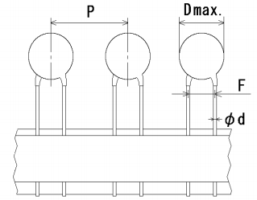
2 | C2 | 330uF ±20% 25V | RCC-AL-EC-8*10-TH | 1 | VZH331M1ETT-0810 |  | 立隆 | B | SMD,8x10mm
3 | C4 | 100nF(104) ±10% 50V | LC-0805_C | 1 | CC0805KRX7R9BB104 |  | YAGEO(国巨) | C
4 | C3 | 1nF(102) ±10% 50V | LC-0805_C | 1 | CC0805JRX7R9BB102 |  | YAGEO(国巨) | C
5 | R2 | 10KΩ (1002) ±1% | LC-0603_R | 1 | 0603WAF1002T5E |  | 厚声 | C
6 | R1 | / | RCR2512TH | 1 | / |  | / |  | NC(不焊接)
7 | R3,R4 | 1.2MΩ(1204) ±1% | LC-1206_R | 2 | 1206F1204T5E |  | 厚声 | C
8 | R5,R6 | 470Ω（2512）±5% | RCR2512TH | 2 | 25121WJ0471T4E |  | 厚声 | C
9 | R7 | / | RCR0805TH | 1 | / |  | / |  | NC(不焊接)
10 | LED1 | 0603贴片红色LED | LC-0603_LED_S1 | 1 |  |  |  | C
11 | D5 | US1M | LC-SMA(DO-214AC)_S1 | 1 | US1M |  | MDD | C
12 | D1 | SMBJ20A | LC-SMB(DO-214AA)_S1 | 1 | SMBJ20A |  | Vishay | B
13 | Relay1 | G5LE-14-DC12V | G5LE-14 | 1 | G5LE-14-DC12V |  | Ormon | A
14 | RV1 | 10D180K | RCRV-10DXXXK | 1 | 10D180K |  | RUILON | A
15 | U1 | LH25-20B12MU | RCPM-LH20-25-Mornsun | 1 | LH25-20B12MU |  | Mornsun | A
16 | NTC1 | 10D-9 | RCR-NTC-10d-9 | 1 | 10D-9 |  | RUILON(瑞隆 | A
17 | JP1,JP2 | VHB3.96*3Pin VH3.96-3P直脚针座 | RCJ3.96-3CA | 2 | VHB3.96（单排三针）VH3.96-3P直脚针座 |  | 德利来 | C | 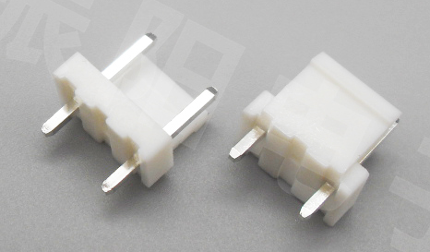 VH3.96直脚针座（直针 立式）如下图所示，不同引脚的针座，规格都是一致的，只是引脚数不一样。详细规格参见“参考物料规格”一页注：JP1和JP2插件焊接前，需将插件中间针脚拔掉，具体可参见样品板；
18 | JP3, JP4 | VHB3.96*4Pin VH3.96-4P直脚针座 | RCJ3.96-4CA | 2 | VHB3.96（单排四针）VH3.96-4P直脚针座 |  | 德利来 | C | 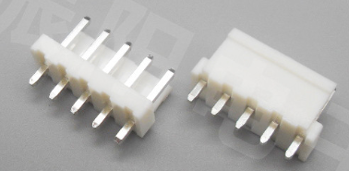 VH3.96直脚针座（直针 立式）如下图所示，不同引脚的针座，规格都是一致的，只是引脚数不一样。详细规格参见“参考物料规格”一页
19 | JP5 | XH2.54*2Pin XH2.54-2P直脚针座 | RCJ-XH2.54-2P | 1 | XH(单排2针) XH2.54-2P直脚针座 |  | 德利来 | C | 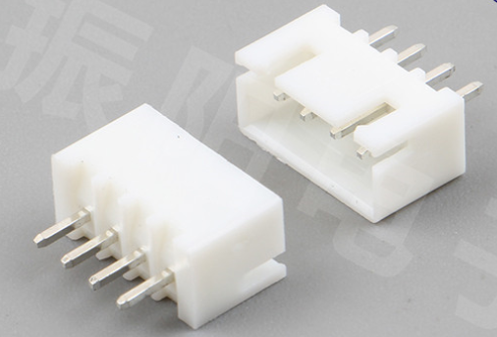 接插件强度可靠,耐温型,米黄色。XH2.54直脚针座（直针 立式）如图所示，不同引脚的针座，规格都是一致的，只是引脚数不一样，详细规格参见“参考物料规格”一页。
元件数量总计 |  |  |  | 21 | 元件种类 |  |  |  | 15
修改历史:
序号 | 更改日期 | 更改内容 |  |  |  |  |  |  | 版本更替
1 | 2019.06.25 | 创建材料清单。 |  |  |  |  |  |  | 创建V1.0
2
3
4
5

参考物料规格
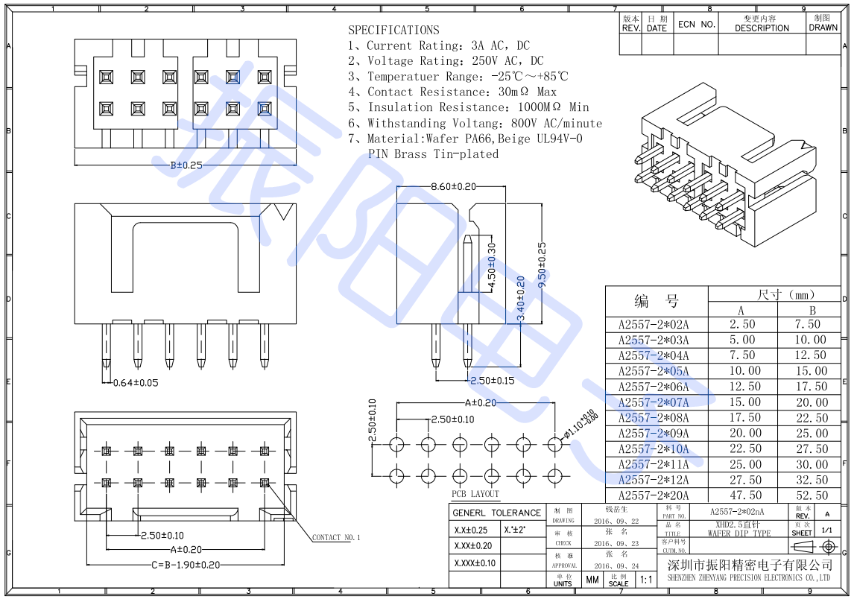
接插件的规格
VH3.96 直脚针座的规格

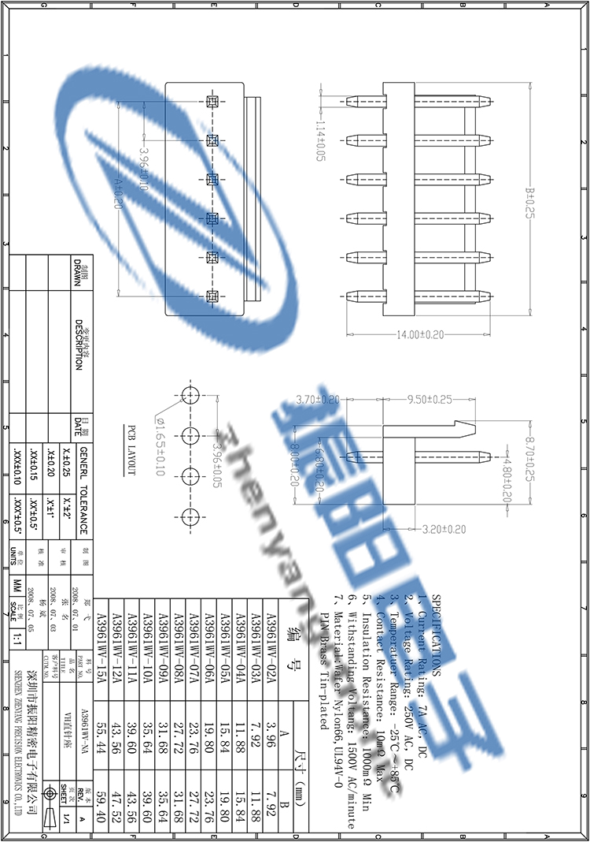

备注：

XH2.54 直脚针座的规格

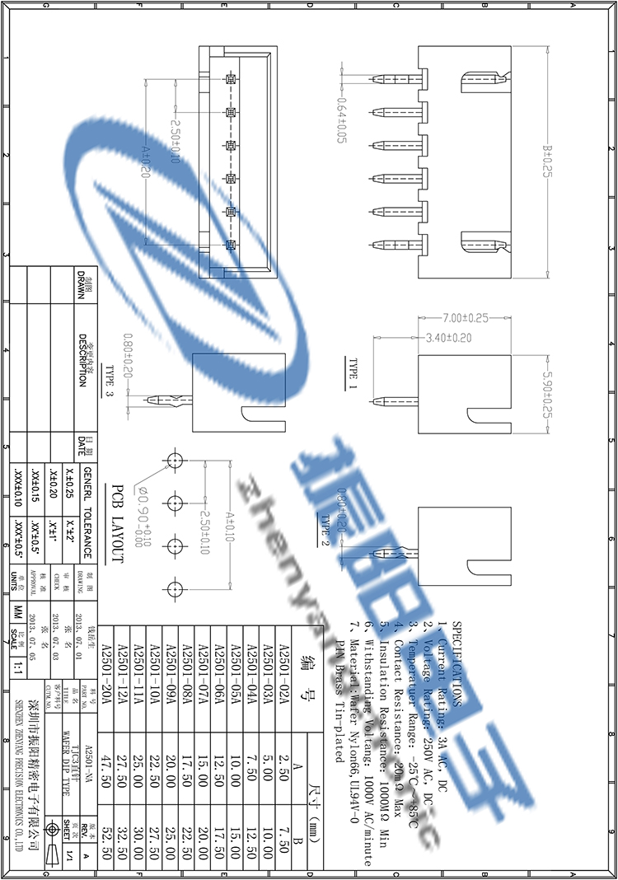

备注：

XDH2.54 直脚针座的规格

样板实物
